Kontaktinformasjon & dommere
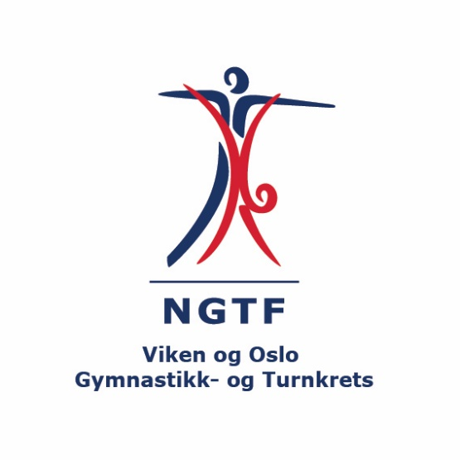
Kretskonkurranse i Holmen Turnhall - Slemmestad og Omegn Turnforening, Turn menn 11. mai 2024 |  | Betalingsoversikt
Forening: |  | Antall gymnaster: | Pris per gymnast | Sum
Kontaktperson: |  |  | 400 | 0
E-mail: |  | * fyll inn hvor mange gymnaster dere melder på og "sum" vil oppdatere seg automatisk
Mobil:

Påmeldingen Turn Menn sendes til | turnmenn@vogtk.no
Påmeldingsfrist | 15 april 2024

Påmelding Turn Menn


 | KRETSKONKURRANSE Slemmestad og Omegn Turnforening 11. mai 2024

 | Fyll ut skjema under for hver gymnast. Sett "X" i feltet for riktig klasse
 | NB. Alle må ha gyldig konkurranselisens for 2024
 | Det er krav om konkurranselisens for utvørere fra 9 år og eldre (født 2015 eller før).
 | Vi anbefaler fortsatt at alle har konkurranselisens, som gir bedre forsikring
 | Klassene i Paraturn vil bli satt opp basert på alderen ved påmelding.

Navn på gymnast | Født | Aspirant | Rekrutt | 13-14 år | 15-16 år | 17-18 år | Paraturn
Ola Nordmann | 2004-04-21 | x

